FORMATO AVALUO JCSM
 |  |  |  |  |  | JUAN CARLOS SERRANO MACIAS

 |  |  |  |  |  | CÉSAR HUMBERTO MADERA ROBLES

AVALUO 0004-19102024 |  |  |  |  |  |  |  |  |  |  |  |  |  |  |  |  |  |  |  |  |  |  |  |  |  |  | 25 DE OCTUBRE DE 2024
A V A L Ú O P R O Y E C T A D O T O R R E M A Z A R Y K

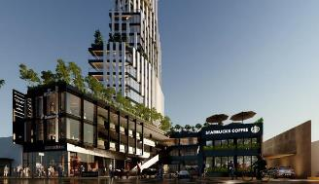

1 |  |  | I N M U E B L E

 |  |  | EDIFICIO DE DEPARTAMENTOS, AMENIDADES Y LOCALES COMERCIALES
 |  |  | MAZARYK ABA CENTER

 | PROPIETARIO: |  |  |  |  |  |  |  |  |  | XXXXX XXXXX XXXXX XXXXX
 | VALUADORES: |  |  |  |  |  |  |  |  |  | ING. CESAR HUMBERTO MADERA ROBLES
 | No. CED. PROF: |  |  |  |  |  |  |  |  |  | ING. JUAN CARLOS SERRANO MACIAS
 | ESPECIALIDAD: |  |  |  |  |  |  |  |  |  | VALUACION DE BIENES INMUEBLES
 | FECHA DEL AVALUO: |  |  |  |  |  |  |  |  |  | 25 DE OCTUBRE DE 2024
 | UBICACIÓN DEL INMUEBLE: |  |  |  |  |  |  |  |  |  | -
 | LOTE: |  |  |  |  |  |  |  |  |  | -
 | MANZANA: |  |  |  |  |  |  |  |  |  | -
 | REGIMEN DE PROPIEDAD: |  |  |  |  |  |  |  |  |  | PRIVADA
 | OBJETO DEL AVALUO: |  |  |  |  |  |  |  |  |  | ESTIMAR EL VALOR PROYECTADO DEL INMUEBLE
 | PROPOSITO DEL AVALUO: |  |  |  |  |  |  |  |  |  | -
 | CUENTA CATASTRAL: |  |  |  |  |  |  |  |  |  | XX-XXXX-XX-XXXX-XXX-XXX
 | CUENTA PREDIAL: |  |  |  |  |  |  |  |  |  | UXXXXXX
 | FOLIO REAL: |  |  |  |  |  |  |  |  |  | -
 | ESCRITURA: |  |  |  |  |  |  |  |  |  | NO SE PROPORCIONO

 |  | V A L O R P R O Y E C T A D O
 |  | $245,925,915.89

2 |  |  | C A R A C T E R I S T I C A S U R B A N A S

 | CLASIFICACION DE LA ZONA: |  |  |  |  |  |  |  |  |  | MIXTA |  |  |  |  |  | 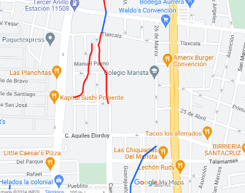
 | TIPOS DE CONSTRUCCION: |  |  |  |  |  |  |  |  |  | VIV., COMERCIAL, ESC.
 | INDICE DE SATURACION: |  |  |  |  |  |  |  |  |  | 100.00%
 | POBLACION: |  |  |  |  |  |  |  |  |  | ALTA
 | CONTAMINACION AMBIENTAL: |  |  |  |  |  |  |  |  |  | BAJA
 | USO DEL SUELO: |  |  |  |  |  |  |  |  |  | MIXTO, COMERCIAL, HAB. MULTIFAMILIAR
 | VIAS DE ACCESO E IMPORTANCIA: |  |  |  |  |  |  |  |  |  | AV. CONVENCION 1914

 | SERVICIOS PUBLICOS |  |  |  |  |  |  |  | EQUIPAMIENTO URBANO
 | TRUE |  | AGUA |  |  |  |  |  | FALSE |  | PARQUES
 | TRUE |  | LUZ |  |  |  |  |  | TRUE |  | ESCUELAS
 | TRUE |  | DRENAJE |  |  |  |  |  | FALSE |  | HOSPITAL
 | TRUE |  | TELEFONO |  |  |  |  |  | FALSE |  | ABASTO
 | TRUE |  | GAS NATURAL |  |  |  |  |  | TRUE |  | OFICINAS
 | TRUE |  | TV POR CABLE |  |  |  |  |  | TRUE |  | GUARNICIONES
 | TRUE |  | INTERNET |  |  |  |  |  | TRUE |  | BANQUETAS
 | TRUE |  | VIGILANCIA |  |  |  |  |  | TRUE |  | PAVIMENTOS

3 |  |  | T E R R E N O

 | CALLES CIRCUNDANTES AL INMUEBLE |  |  |  |  |  |  |  |  |  |  |  |  |  |  |  | 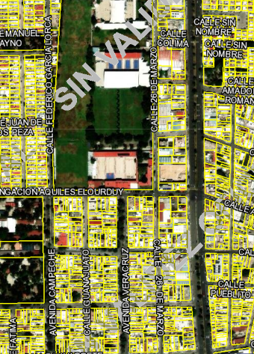

 | NORTE: |  |  |  | CALLE 25 DE ABRIL
 | SUR: |  |  |  | CALLE AQUILES ELORDUY
 | ESTE: |  |  |  | AV. CONVENCION 1914 PTE.
 | OESTE: |  |  |  | CALLE 26 DE MARZO

 | MEDIDAS Y COLINDANCIAS DEL TERRENO

 | NORTE:
 | SUR:
 | ESTE:
 | OESTE:

 | TOPOGRAFIA Y CONFIG. |  |  |  |  |  |  |  |  | TERRENO REGULAR PLANO
 | CARACT. PANORAMICAS |  |  |  |  |  |  |  |  | NORMAL
 | SERVIDUMBRES Y RESTRICC. |  |  |  |  |  |  |  |  | NINGUNA APARENTE

 | FALLAS
 | NO SE APRECIAN FALLAS CERCANAS SEGÚN EL SISTEMA DE INFORMACION DE FALLAS GEOLOGICAS Y GRIETAS SIFAGG

 | GEOREFERENCIA
 | X |  |  |  |  |  |  |  | Y
 | 777664.00 |  |  |  |  |  |  |  | 2422091.00
 | N |  |  |  |  |  |  |  | W
 | 21°52'52'' |  |  |  |  |  |  |  | 102°18'46''

4 |  |  | D E S C R I P C I O N G E N E R A L D E L I N M U E B L E

 | CONSTRUCCION |  |  |  |  |  |  |  | RESIDENCIAL |  |  |  |  |  |  | USO ACTUAL |  |  |  |  |  |  |  | EN CONSTRUCCION
 |  |  |  |  |  |  |  |  |  |  |  |  |  |  |  | ESPACIOS CONSTRUIDOS |  |  |  |  |  |  |  | -
 | TIPO |  |  |  |  |  |  |  | COMERCIAL, VIV. MULTIFAM. |  |  |  |  |  |  | NUMERO DE NIVELES |  |  |  |  |  |  |  | 3
 |  |  |  |  |  |  |  |  |  |  |  |  |  |  |  | EDAD APROXIMADA |  |  |  |  |  |  |  | -
 | AREA CONSTRUIDA |  |  |  |  |  |  |  | 0.00 m2 |  |  |  |  |  |  | VIDA UTIL REMANENTE |  |  |  |  |  |  |  | -
 |  |  |  |  |  |  |  |  |  |  |  |  |  |  |  | ESTADO DE CONSERVACION |  |  |  |  |  |  |  | -
 | SUPERFICIE DE TERRENO |  |  |  |  |  |  |  | 2494.83 m2 |  |  |  |  |  |  | CALIDAD DEL PROYECTO |  |  |  |  |  |  |  | MUY BUENO
 | FUENTE: |  |  | ESCRITURA |  |  |  |  |  |  |  |  |  |  |  | UNIDADES RENTABLES |  |  |  |  |  |  |  | -

5 |  |  | C O N S I D E R A C I O N E S P R E V I A S A L A V A L U O

 | DESCRIPCION DEL INMUEBLE
 | EDIFICIO DE USO MIXTO DE 26 NIVELES, CON 47 DEPARTAMENTOS, 40 LOCALES COMERCIALES, 6 PENTHOUSE, 1 NIVEL DE SOTANO PARA ESTACIONAMIENTO Y 1 NIVEL DE ÁREA RECREATIVA CON JARDIN

 | METODOLOGIA
 | ENFOQUE DE COSTOS
 | LA VALUACION DEL TERRENO SE ESTIMA DE ACUERDO A LA INVESTIGACION DE MERCADO
 | SE APLICA EL CRITERIO Y TABLAS DE ROSS-HEIDECKE PARA LA ESTIMACION DE LOS FACTORES DE DEPRECIACION.
 | ESTE ENFOQUE CONSIDERA QUE VALOR MAXIMO DEL BIEN PARA EL COMPRADOR CON INFORMACION PERTINENTE, SERÁ LA CANTIDAD NECESARIA PARA CONSTRUIR O ADQUIRIR UN NUEVO BIEN DE IGUAL UTILIDAD. CUANDO EL BIEN NO ES NUEVO EL VALOR DE REPOSICION NUEVO DEBERA SER AJUSTADO DE ACUERDO A TODOS LOS METODOS DE APRECIACION Y OBSOLESCENCIA A LA FECHA DEL AVALUO.

 | ENFOQUE DE INGRESOS (VALOR DE CAPITALIZACION DE RENTAS)
 | ES EL VALOR PRESENTE DE BENEFICIOS FUTUROS DERIVADOS DE LA PROPIEDAD Y ES GENERALMENTE MEDIDO A TRAVES DE LA CAPITALIZACION DE UN NIVEL ESPECIFICO DE INGRESOS.

 | ENFOQUE DE MERCADO (VALOR COMPARATIVO DE MERCADO)
 | ES LA CANTIDAD ESTIMADA, EN TERMINOS MONETARIOS, A PARTIR DEL ANALISIS Y COMPARACION DE BIENES IGUALES O SIMILARES AL BIEN OBJETO DE ESTUDIO, QUE HAN SIDO VENDIDOS O QUE SE ENCUENTRAN EN PROCESO DE VENTA EN EL MERCADO ABIERTO.

 | ESTE ANALISIS, PARA INMUEBLES ESPECIALES, SE PUEDE REALIZAR COMPARANDO SUPERFICIE DE CONSTRUCCION, HABITACIONES DE HOTEL, CAMAS DE HOSPITAL, ETC.

 | VALOR COMERCIAL
 | ES EL PRECIO MAS PROBABLE EN QUE SE PODRIA COMERCIALIZAR UN BIEN, EN LAS CIRCUNSTANCIAS PREVALECIENTES A LA FECHA DEL AVALUO, EN UN PLAZO RAZONABLE DE EXPOSICION EN UNA TRANSACCION LLEVADA A CABO ENTRE UN OFERENTE Y UN DEMANDANTE LIBRES DE PRESIONES, BIEN INFORMADOS Y COMO RESULTADO DE PONDERAR EL VALOR FISICO, EL VALOR DE CAPITALIZACION DE RENTAS Y EL VALOR DE MERCADO DEL BIEN QUE SE TRATE.

 | COMENTARIOS GENERALES, SUPUESTOS, EXCLUSIONES Y CONDICIONES LIMITANTES DEL AVALUO
 | EL PRESENTE ANALISIS PRESUPONE QUE NO EXISTE NINGUNA RESTRICCION LEGAL EN CUANTO A LA POSESION DEL BIEN Y AL USO LICITO DEL MISMO.

 | LOS VALORES DE CALLE Y DE MERCADO SE ESTIMAN CON BASE EN LA HOMOLOGACION DE LOS COMPARABLES OBTENIDOS EN LA INVESTIGACION DEL MERCADO INMOBILIARIO DE LA ZONA DE UBICACIÓN DEL INMUEBLE Y ZONAS DE CARACTERISTICAS SIMILARES. LA HOMOLOGACION CONSIDERA LAS CONDICIONES DEL INMUEBLE QUE SE ANALIZA.

 | FACTORES DE HOMOLOGACION EMPLEADOS
 | sup |  |  | SUPERFICIE CONSTRUIDA/TERRENO |  |  |  |  |  |  |  |  |  |  |  |  |  | csp | CALIDAD DE LOS SERVICIOS PUBLICOS (0-10)
 | neg |  |  | FACTOR DE NEGOCIACION |  |  |  |  |  |  |  |  |  |  |  |  |  | ec | ESTADO DE CONSERVACION
 | fub |  |  | FACTOR DE UBICACIÓN DENTRO DE LA COLONIA |  |  |  |  |  |  |  |  |  |  |  |  |  | proy | CALIDAD DEL PROYECTO

 | tfr - TIPO DE FRACC. - FACTORES DE ZONA |  |  |  |  |  |  |  |  |  |  |  |  |  |  |  |  | for - FACTOR DE FORMA
 | TURISTICA COMERCIAL |  |  |  |  |  |  |  |  |  | TC |  |  |  | 1.00 |  |  | REGULAR |  |  |  | R |  |  |  | 1.00
 | COMERCIAL DE 1a |  |  |  |  |  |  |  |  |  | C1 |  |  |  | 0.90 |  |  | IRREGULAR 4L |  |  |  | I4L |  |  |  | 0.90
 | COMERCIAL DE 2a |  |  |  |  |  |  |  |  |  | C2 |  |  |  | 0.80 |  |  | IRREGULAR +4L |  |  |  | I+4L |  |  |  | 0.80
 | RESIDENCIAL DE LUJO |  |  |  |  |  |  |  |  |  | RL |  |  |  | 0.70
 | RESIDENCIAL DE 1a |  |  |  |  |  |  |  |  |  | R1 |  |  |  | 0.60
 | RESIDENCIAL DE 2a |  |  |  |  |  |  |  |  |  | R2 |  |  |  | 0.50
 | INTERES SOCIAL |  |  |  |  |  |  |  |  |  | IS |  |  |  | 0.40
 | HABITACIONAL POPULAR |  |  |  |  |  |  |  |  |  | HP |  |  |  | 0.30

 | fesq - FACTOR DE ESQUINA |  |  |  |  |  |  |  |  |  |  |  |  |  |  |  |  | top - FACTOR DE TOPOGRAFIA
 | INTERIOR |  |  |  |  |  |  |  |  |  | INT |  |  |  | 0.85 |  |  | PLANO |  |  |  | PLA |  |  |  | 1.00
 | MEDIANERO |  |  |  |  |  |  |  |  |  | MED |  |  |  | 1.00 |  |  | ASCENDENTE |  |  |  | AS |  |  |  | 0.90
 | ESQUINA |  |  |  |  |  |  |  |  |  | ESQ |  |  |  | 1.15 |  |  | DESCENDENTE |  |  |  | DE |  |  |  | 0.90
 | CABECERO |  |  |  |  |  |  |  |  |  | CAB |  |  |  | 1.25 |  |  | ACCIDENTADO |  |  |  | AC |  |  |  | 0.80
 | MANZANERO |  |  |  |  |  |  |  |  |  | MAN |  |  |  | 1.35

6 |  |  | I N V E S T I G A C I O N D E M E R C A D O

 | INMUEBLES EN VENTA
 |  |  |  |  |  |  |  | 1 |  |  |  |  |  | 2 |  |  |  |  | 3 |  |  |  | 4

 | NO APLICA

7 |  |  | A P L I C A C I O N D E L E N F O Q U E C O M P A R A T I V O D E M E R C A D O

 | TERRENO
 |  |  | SUJETO |  |  |  |  | 1 |  |  |  |  |  | 2 |  |  |  |  | 3 |  |  |  | 4
 | vum$
 | sup
 | neg
 | fub
 | csp
 | top
 | for
 | tfr
 | Fesq
 | FACTOR DE HOMOLOGACION |  |  |  |  |  |  |  |  |  |  | 0.00 |  |  |  |  |  | 0.00 |  |  | 0.00 |  |  |  | 0.00
 | VALOR UNITARIO DEL TERRENO HOMOLOGADO |  |  |  |  |  |  |  |  |  |  | 0.00 |  |  |  |  |  | 0.00 |  |  | 0.00 |  |  |  | 0.00
 |  |  |  |  |  |  |  | SUPERFICIE |  |  |  |  | 0.00 m2 |  |  |  |  | PRECIO DE MERCADO PONDERADO |  |  |  |  |  | 0.00 $/m2
 |  |  |  |  |  |  |  | INDIVISO |  |  |  |  | 100.00%
 |  |  |  |  |  |  |  |  |  |  |  |  |  |  |  | VALOR DEL TERRENO |  |  |  |  |  |  | NO APLICA

8 |  |  | A P L I C A C I O N D E L E N F O Q U E D E C O S T O S

 | TERRENO
 | FRACCION |  |  |  |  |  |  | AREA (m2) |  |  |  |  |  | VALOR UNITARIO |  |  |  |  | FACTOR |  |  |  | TOTAL
 | UNICA |  |  |  |  |  |  | 2484.93 m2 |  |  |  |  |  | $12,000.00 |  |  |  |  | 1.000 |  |  |  | $29,819,160.00
 |  |  |  |  |  |  |  |  |  |  |  |  |  |  |  |  |  | VALOR DEL TERRENO |  |  |  | $29,819,160.00

 | CONSTRUCCIONES
 | FRACCION |  |  |  |  |  | AREA (m2) |  |  |  |  | VALOR UNIT. |  |  | FIC |  |  | FSIS | FEE | FR |  | VNR
SO | EST. SOTANO 01 |  |  |  |  |  | 2461.37 m2 |  |  |  |  | $15,672.99 |  |  | 0.897 |  |  | 0.98 | 0.850 | 0.747 |  | $28,824,793.45 |  |  |  |  |  | * | VARELA COSTOS POR M2 DE CONSTRUCCION VOL II
PB | LOCALES COM. |  |  |  |  |  | 648.37 m2 |  |  |  |  | $16,619.19 |  |  | 0.897 |  |  | 0.98 | 0.850 | 0.747 |  | $8,051,377.86
PB | ESTACIONAMIENTO |  |  |  |  |  | 938.33 m2 |  |  |  |  | $5,831.54 |  |  | 0.897 |  |  | 0.98 | 0.850 | 0.747 |  | $4,088,615.82
PB | RECEPCIÓN |  |  |  |  |  | 92.06 m2 |  |  |  |  | $9,626.43 |  |  | 0.897 |  |  | 0.98 | 0.850 | 0.747 |  | $662,176.36
PB | SERVICIOS |  |  |  |  |  | 112.39 m2 |  |  |  |  | $9,626.43 |  |  | 0.897 |  |  | 0.98 | 0.850 | 0.747 |  | $808,407.57
PB | LOCAL 6 MEZZANINI |  |  |  |  |  | 188.63 m2 |  |  |  |  | $16,619.19 |  |  | 0.897 |  |  | 0.98 | 0.850 | 0.747 |  | $2,342,383.83
...
 |  |  |  |  |  |  |  |  |  |  | ING. CESAR HUMBERTO MADERA ROBLES
 |  |  |  |  |  |  |  |  |  |  | ING. JUAN CARLOS SERRANO MACIAS

13 |  |  | C R O Q U I S

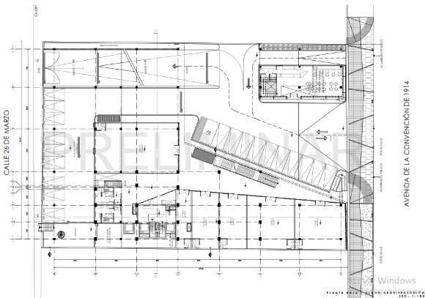

 |  |  |  |  |  | PLANTA BAJA

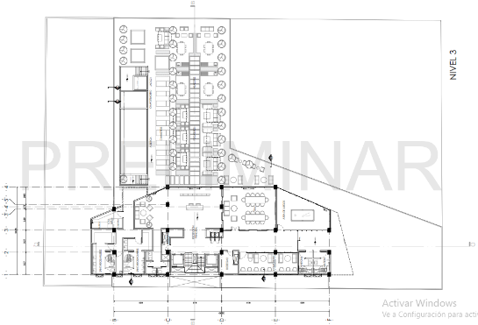

 |  |  |  |  |  |  |  |  |  | TERCER NIVEL
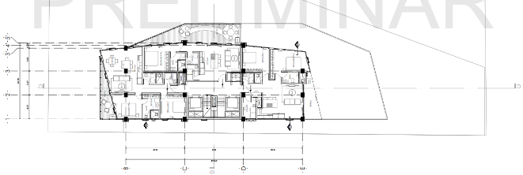

 |  |  |  |  |  |  |  |  |  | NIVEL 9-14

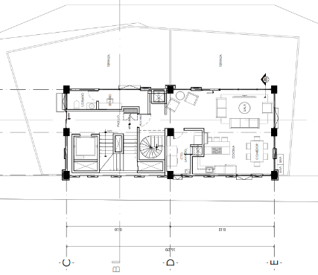

 |  |  |  |  |  |  |  |  |  | NIVEL 23-25 PENTHOUSE

14 |  |  | R E P O R T E F O T O G R A F I C O

